Dashboard
AVG of Price bu Category
 | Total
Neftçilər m. | 173,491
20 Yanvar m. | 198,817
Azadlıq Prospekti m. | 199,220
Qara Qarayev m. | 215,304
Nəriman Nərimanov m. | 287,227
Gənclik m. | 327,762
AVG of houses by room
 | 20 Yanvar m. | Azadlıq Prospekti m. | Gənclik m. | Neftçilər m. | Nəriman Nərimanov m. | Qara Qarayev m.
1 otaqlı |  | 118334 | 130380 | 96385 | 133600 | 101250
2 otaqlı | 153850 | 157885 | 193563 | 145788 | 210438 | 174251
3 otaqlı | 227946 | 218534 | 317482 | 207248 | 301934 | 247748
4 otaqlı | 315571 | 296400 | 451824 | 228590 | 388157 | 342434
5 otaqlı | 194000 | 280300 | 896000 |  | 430000 | 289000
6 otaqlı | 600000 |  |  |  | 535000
7 otaqlı |  |  | 1372500

Location | 1 otaqlı | 2 otaqlı | 3 otaqlı | 4 otaqlı | 5 otaqlı | 6 otaqlı | 7 otaqlı

20 Yanvar m. | 0 | 89 | 68 | 14 | 3 | 1 | 0
Azadlıq Prospekti m. | 23 | 97 | 111 | 30 | 10 | 0 | 0
Gənclik m. | 5 | 86 | 114 | 37 | 5 | 0 | 6
Neftçilər m. | 12 | 112 | 103 | 10 | 0 | 0 | 0
Nəriman Nərimanov m. | 5 | 106 | 132 | 56 | 4 | 3 | 0
Qara Qarayev m. | 24 | 134 | 124 | 32 | 2 | 0 | 0

Count of houses by room

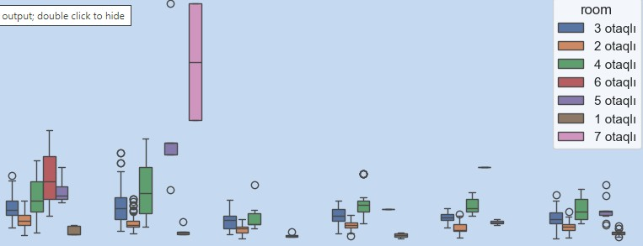

 | Min of price | Q1 | Q2 | Q3 | Max of price
20 Yanvar m. | 84000 | 139000 | 188000 | 233995 | 600000
Azadlıq Prospekti m. | 74000 | 148000 | 190000 | 247500 | 470000
Gənclik m. | 105000 | 190000 | 255000 | 370000 | 1800000
Neftçilər m. | 77000 | 129000 | 160000 | 210000 | 470000
Nəriman Nərimanov m. | 100000 | 208000 | 265000 | 340000 | 870000
Qara Qarayev m. | 78500 | 164000 | 200000 | 262000 | 550000

 | Min of price | Q1 | Q2 | Q3 | Max of price
20 Yanvar m. | 84000 | 139000 | 188000 | 233995 | 600000
Azadlıq Prospekti m. | 74000 | 148000 | 190000 | 247500 | 470000
Gənclik m. | 105000 | 190000 | 255000 | 370000 | 1800000
Neftçilər m. | 77000 | 129000 | 160000 | 210000 | 470000
Nəriman Nərimanov m. | 100000 | 208000 | 265000 | 340000 | 870000
Qara Qarayev m. | 78500 | 164000 | 200000 | 262000 | 550000

